국문이력서(신범수)
 | 국 문 이 력 서 |  |  |  | 지원직급
 |  |  |  |  | 3/O
인적사항

성 명 | 신범수 |  | 출생연월 | 2000-08-25 | 사 진
출 생 지 | 대한민국, 여수 |  | 본인연락처 | 010-7115-8025 | 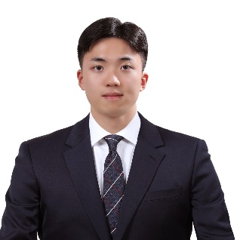
결혼여부 | 미혼 |  | 비상연락처 | 010-9433-4700(부)
가족관계 | 부1, 모1, 남동생1
E-mail | shinbounce@gmail.com
주 소 | 전남 여수시 소호로 649 203동 511호
어학능력 (English)

말하기 | 상 | 쓰 기 | 상 | 공식어학증명 | 취득점수
듣 기 | 상 | 읽 기 | 상 | TOEIC | 940
어학능력 (Japanses)

말하기 | 하 | 쓰 기 | 하 | 공식어학증명 | 취득점수
듣 기 | 하 | 읽 기 | 하 | - | -
학력사항(Education in school)

2019.03.01~2023.01.26 |  | 대한민국 한국해양대학교 / 항해학부 졸업 |  |  |  | (
2016.03.01~2018.12.28. |  | 대한민국 한일고등학교 졸업

일반경력사항(Experience and Skill)

2021.02.17~2021.07.14 |  | - 4500TEU 급 컨테이너선에서 WORLD WIDE 항로를 경험 (기항지 : 중국, 싱가포르, 말레이시아, 서아프리카 일대)
2022.07.01~2022.07.31 |  | - SPARK INTERNATIONAL 부산지부에서 인턴 경험
2023.07.03~2023.12.25 |  | - 대한민국 해군 고준봉함(4,000톤급)에서 근무 - 인사관리 및 행정처리 업무 경험 다수
2025.03.20~2025.07.10 |  | - 현대제철 화주인 DF BULK선 "HL OCEANIC호" 승선 - 한국 PSC 수검 및 호주 BIOSECURITY 수검
2025.08.13~2026.01.31 |  | - RIO TINTO 화주인 DF BULK선 "HL HOPE호" 승선 - RIO TINTO 화주검사(SAFETY INSPECTION) 수검 - MARSHALL ISLAND FLAG STATE INSPECTION 수검 - KR CLASS ANNUAL INSPECTION 수검
2026.04.06~2026.05.26 |  | - RIO TINTO 화주인 DF BULK선 "HL TRUST호" 승선 - 충돌사고 직후 수습반으로 승선하여 QINGDAO CSSC 조선소 DRY DOCK 체류하며 사고처리 및 선박수리 과정 경험(2주) - 중국 MSA INSPECTION 수검 - 호주 BIOSECURITY 및 SSCEC 갱신 수검

